상품제안서
트윙고 다이아 아이스벅 보온보냉 슬림보틀 350ml | 상품코드: F19698

 |  |  |  |  |  |  | 02-412-0044 | www.easy1.co.kr
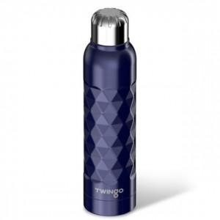

【상세/제작정보】

【인쇄/포장옵션】 | 실크, 레이저 / 포장지포장

【공급단가】 | 수량 | 100~ | 300~ | 500~ | 1,000~ | 3,000~
*VAT별도 | 단가 | 7,960원 | 7,670원 | 7,370원 | 7,080원 | 6,900원

【상품 URL】 | http://www.easy1.co.kr/src/goods_detail.php?gdno=19698

